缺陷报告
项目名称： | 软件特性测试
任务名称： | openEuler 22.03_LTS RISC-V版本GIMP特性测试
任务编号 | 缺陷编号 | 用例编号 | 缺陷名称 | 缺陷描述 | 严重程序 | 优先级 | 问题类型 | 前置条件 | 环境配置 | 操作步骤 | 输入数据 | 预期结果 | 实际结果 | 其他说明 | 提交人员 | 提交时间 | 附件
 | TB00001 | TC00001 | xfce桌面进入失败 | 通过安装说明无法成功进入桌面环境 |  |  |  | 已按照安装说明下载各项文件 | WSL2(Ubuntu 22.04.1 LTS) | 1、下载openeuler-qemu-xfce.qcow2.tar.zst、fw_payload_oe_qemuvirt.elf 和 start_vm_xfce.sh 2、解压openeuler-qemu-xfce.qcow2.tar.zst 3、执行 bash start_vm_xfce.sh |  | 成功进入桌面环境 | 执行脚本后报错，无法进入桌面环境 | 与vlc测试同样的问题，建议修改安装说明 | 程龙灿
 | TB00002 | TC00017 | 更改打印图像大小无效 | 无法判断是否更改有效 |  |  |  | GIMP已启动，已打开一张图片 | WSL2(Ubuntu 22.04.1 LTS) | 1、依次点击Image>Print Size 2、在对话框中填写宽数值为15.000、高数值为19.495后点击OK |  | 修改成功 | 数值修改成功，无实际参照 | 无打印设备进行比对 | 程龙灿 |  | 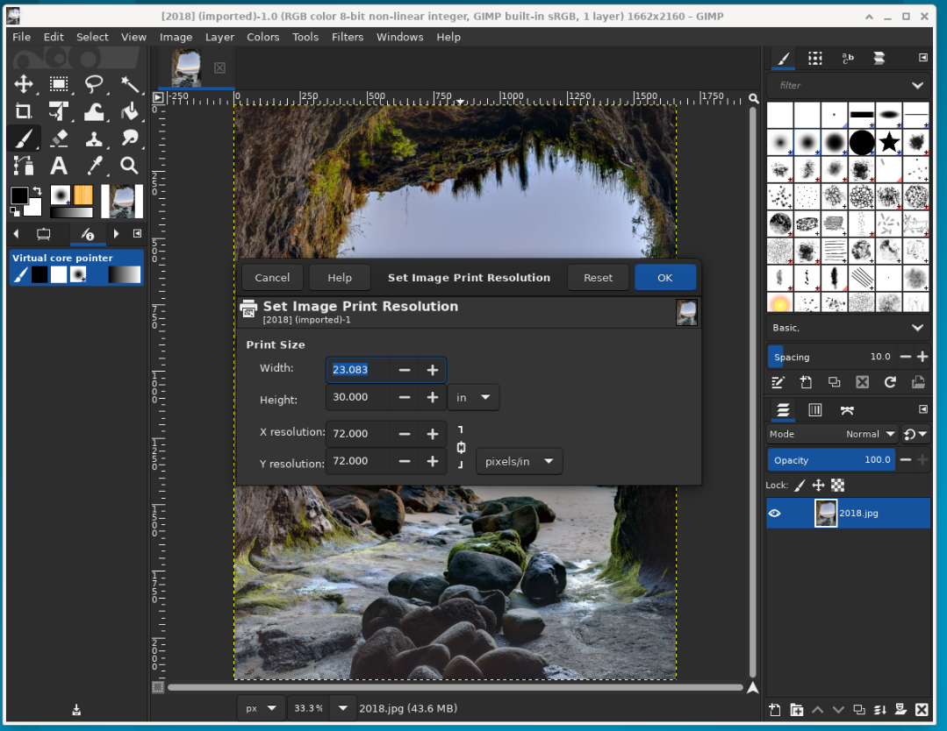 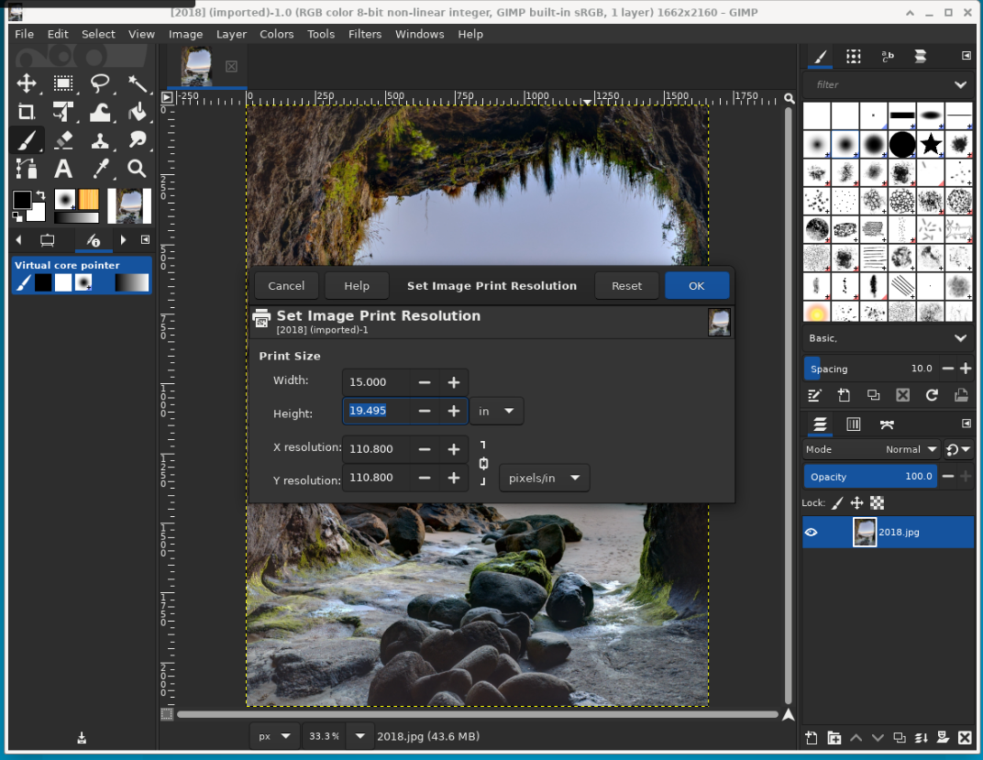
 | TB00003 | TC00034 | 窗口模式切换漏洞 | 在切换窗口时对话框无法自动合并 |  |  |  | GIMP已启动 | WSL2(Ubuntu 22.04.1 LTS) | 1、改为多窗口模式 2、删除右侧窗口 3、改为单窗口模式 4、恢复窗口设置 |  | 删除后改为单窗口会自动合并 | 窗口没有自动合并 |  | 程龙灿
 | TB00004
 | TB00005
 | TB00006
 | TB00007
 | TB00008
 | TB00009
 | TB00010
 | TB00011
 | TB00012
 | TB00013
 | TB00014
 | TB00015
 | TB00016
 | TB00017
 | TB00018
 | TB00019
 | TB00020
 | TB00021
 | TB00022
 | TB00023
 | TB00024
 | TB00025
 | TB00026
 | TB00027
 | TB00028
 | TB00029
 | TB00030
 | TB00031
 | TB00032
 | TB00033
 | TB00034
 | TB00035
 | TB00036
 | TB00037
 | TB00038

